Feuil1
Caracteristique de fonctionnement
Cmoteur | 50 | N.m
Omega Moteur | 2500 | tr/mn

Rapport de réduction
 | 1 | 2 | 3 | 4 | 5 | Differentiel
 | 3.46 | 1.86 | 1.28 | 0.96 | 0.74 | 3.7

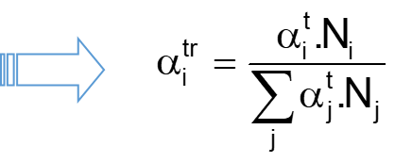
Vitesse arbre secondaire
Ni

Efforts aux roulements
Rapport | 1 | 2 | 3 | 4 | 5
YA (N) | -825 | 206 | -68 | 258 | 297
ZA (N) | 1536 | 10 | 15 | -1016 | -1120
XA (N) | -1324 | -678 | -345 | -179 | -25

YB (N) | -479 | -933 | -374 | -582 | -506
ZB (N) | -12205 | -6112 | -4418 | -2439 | -1740

Fr et Fa
FrA
FaA

FrB
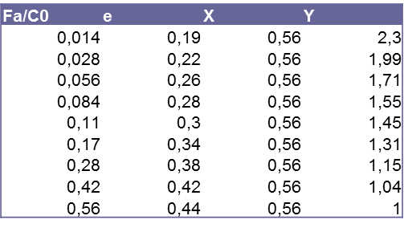
Durée vie
Diametre roue | 0.63 | m

 | 1ère | 2nde | 3ème | 4ème | 5ème
% utilisation | 5% | 15% | 30% | 20% | 30%
en temps
at | 0.05 | 0.15 | 0.3 | 0.2 | 0.3
N.at.
atr

Roulement à rouleaux
Co | 53000
C | 62000 | Pmin | 1240
n | 3.33

Charge radiale | 0 | 0 | 0 | 0 | 0
P/Pmin | 0.00 | 0.00 | 0.00 | 0.00 | 0.00
(Pi)^n | 0 | 0 | 0 | 0 | 0
 | 0 | 0 | 0 | 0 | 0
Peq | 0
L10 | #DIV/0! | Mtr

Nb tour de roue | #DIV/0! | Mtr
Distance | #DIV/0! | km

Roulement à billes
Co | 16000
C | 28100 | Pmin | 281
n | 3.00

Fr | 0 | 0 | 0 | 0 | 0
Fa | 0 | 0 | 0 | 0 | 0

Fa/Co | 0 | 0 | 0 | 0 | 0
e | 0.28 | 0.26 | 0.2 | 0.19 | 0.19
X | 0.56 | 0.56 | 0.56 | 0.56 | 0.56
Y | 1.55 | 1.71 | 2.1 | 2.3 | 2.3

Fa/Fr | #DIV/0! | #DIV/0! | #DIV/0! | #DIV/0! | #DIV/0!
Pi | 0 | 0 | 0 | 0 | 0
Pi/Pmin | 0 | 0 | 0 | 0 | 0

alph.P^n | 0 | 0 | 0 | 0 | 0
Peq | 0.0 | N

L10 | #DIV/0! | Mtr

Nb tour de roue | #DIV/0! | Mtr
Distance | #DIV/0! | km

